Sheet1
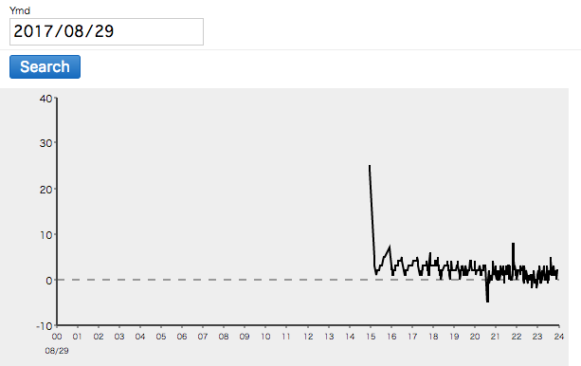
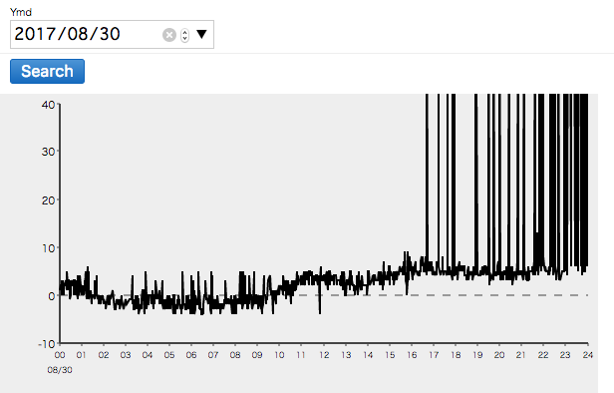
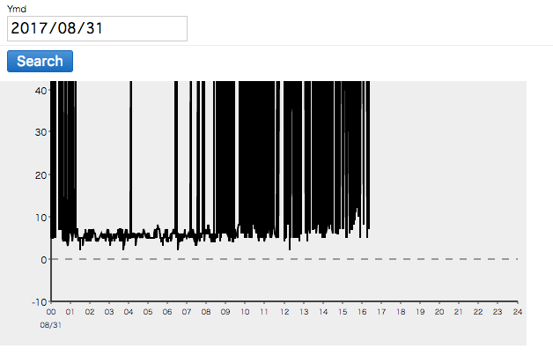

103
ギザギザになっている要因 |  |  |  |  |  |  | 電池切れ
 | 電池切れ
 |  | 放置期間が原因か |  | 究明中

102 |  |  |  |  |  |  | コードが抜けていた |  | 現在も抜けている可能性大
信号こず |  |  |  |  |  |  | 電波は届いている
 | 電波が届いていない |  | 範囲やどこに置くかなどを詳細に決める必要あり

101 |  |  |  |  |  |  | 電池切れ？
正常に動いていたが103とほぼ同時に信号途絶 |  |  |  |  |  |  | 赤いランプはついていた
 |  | 電池切れか |  |  |  |  | 103のせいで中継機がスタックしていた可能性が高い
 |  |  | 103と同様か

今週 |  |  | 次週までに |  |  | スタック原因
電池を交換してもう一度 |  |  | アラーター作成 |  |  | 熱の可能性高し | 確定とします
場所をもう一度調整 |  |  | 中継機と別々にすべきかどうか |  |  | 熱がこもる状況ではスタックまでの時間が早かった
 |  |  | 中継機にスタック解消コードを入れる |  |  | 1:30:00 | 1:55:00 | タオルで包む
 |  |  | コードが抜けないような設置法の確率 |  |  | 18:05:00 | 20:40:00 | 何もなし
 |  |  |  |  |  | 9:36:00 | 17:10:00 | 保冷剤を乗せる
 |  |  |  |  |  | 9/8/17 | 現在も稼働中 | 冷蔵庫に入れる
対策
ケースに冷却フィン |  | 冷却しきれるのかが問題 |  | ３０秒に一回の送信でオーバー（DST＝2.5s） |  |  | ４５秒に一度（dst=30s)で実験中
冷蔵庫に設置（電波届けば） |  | 不安なため実験次第

 |  | 9/27 銀座１丁目 テスト
 |  | 冷蔵庫
 |  | 冷凍庫
 |  | 中継機
 |  | モニター

 |  | 排熱の問題
 |  | リセットボタン追加 |  | 電池に直結 | 中継機は物理的にリセットボタンの直上
 |  | マニュアル作り |  | 設置法
 |  |  |  | 設置場所
 |  |  |  | 設置基準の制定

